Resumen
Web | https://www.paseshow.com.ar/
Fecha | 2023-07-24
Tester | Fernando Clemens

CASOS DE PRUEBA
ID | Fecha | Resultado | Descripción |  |  |  | Gravedad | Comentarios
CP-001 | 2023-07-20 | Paso | Control funcionamiento del buscador de eventos. |  |  |  | - | -
CP-002 | 2023-07-20 | Paso | Detalle y campos de formulario habilitados / deshabilitados por defecto. |  |  |  | - | -
CP-003 | 2023-07-20 | Paso | Selección de una entada (happy path). |  |  |  | - | -
CP-004 | 2023-07-20 | Paso | Control de validación correcta del Captcha de seguridad. |  |  |  | - | -
CP-005 | 2023-07-20 | Fallo | Control de validación erronea del Captcha de seguridad. |  |  |  | leve | No informa de error a usuario
CP-006 | 2023-07-20 | Paso | Control de funcionamiento de volver al home o página principal |  |  |  | - | -
CP-007 | 2023-07-20 | Paso | Control de funcionamiento de boton a red social Instagram. |  |  |  | - | -
CP-008 | 2023-07-20 | Paso | Control de funcionamiento de boton a red social Facebook. |  |  |  | - | -
CP-009 | 2023-07-20 | Paso | Control de validación de obligatoriedad en campo "Tipo de entrada" |  |  |  | - | -
CP-010 | 2023-07-20 | Paso | Control de funcionamiento de boton para dirigirse a opciones de cuenta. |  |  |  | - | -
CP-011 | 2023-07-20 | Fallo | Control de habilitación / deshabilitación en boton de formulario |  |  |  | Moderado | no informa omisión, warning "undefined"

 |  |  |  | Total de casos | 11
 |  |  |  | Paso | 9
 |  |  |  | Fallo | 2

REPORTE DE ERRORES
ID | Fecha | Titulo |  | Usuario | Gravedad | Estado | Comentarios
RE-001 | 2023-07-24 | Margen innecesario debajo de la vista "Mis entradas" |  | Fernando Clemens | Baja | Pendiente | -
RE-002 | 2023-07-24 | Boton con margenes erroneos |  | Fernando Clemens | Baja | Pendiente | -
RE-003 | 2023-07-24 | Fallo en el servicio de localización del evento. |  | Fernando Clemens | Moderada | Pendiente | -
RE-004 | 2023-07-24 | Error de validación al intentar comprar una entrada |  | Fernando Clemens | Alta | Solucionado | -
RE-005 | 2023-07-24 | Error de tipeo |  | Fernando Clemens | Baja | Deprecado | Se elimino el paso de seguridad con captcha

ESTADO | RESULTADO
completado | Pasa a producción, no hay errores críticos. Pendiente de solución casos CP-005, CP-011 y errores RE-001, RE-002 y RE-003.

RE-001
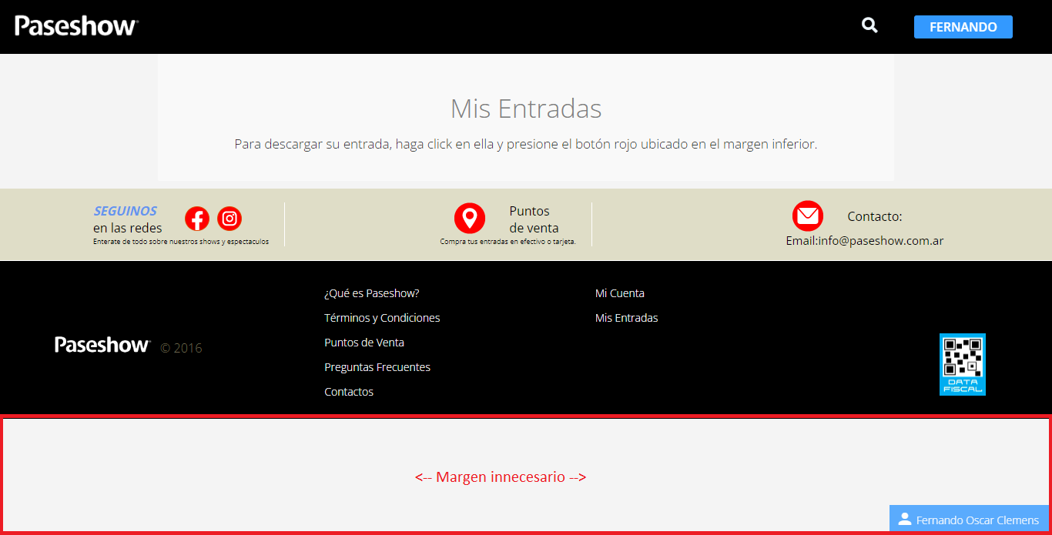
Reporte de errores

ID | RE-001 | Autor | Clemens Fernando Oscar | Fecha | 2023-07-24

Pre requisitos | Sistema Operativo Windows 10 Pro versión 22H2
 | Navegador web Google Chrome versión 113.0.5672.127 (Build oficial) (64 bits)
 | Estar en el home de la página https://www.paseshow.com.ar/ con usuario válido logueado |usuario: Fernando - clave: 123456abc

Titulo | Margen innecesario debajo de la vista "Mis entradas"
Descripción | Al ingresar al apartado "mis entradas" sin haber adquirido ninguna, la ventana se renderiza con un margen inferior blanco.

Pasos | 1- Con usuario válido logueado, y sin haber adquirido ninguna entrada. Ingresar al panel de administración desde el boton de usuario.
 | 2- En el menu superior seleccionar "Mis entradas"

Resultado Esperado | Ver las entradas adquiridas o un aviso de que el usuario no tiene entradas compradas.
Resultado Obtenido | La ventana colapsa hacia arriba al no tener contenido (entradas adquiridas) y deja un margen blanco en la base.

Tipo de defecto | Visual
Criticidad | Baja
Frecuencia | Todo el tiempo

Pruebas - imágenes

RE-002
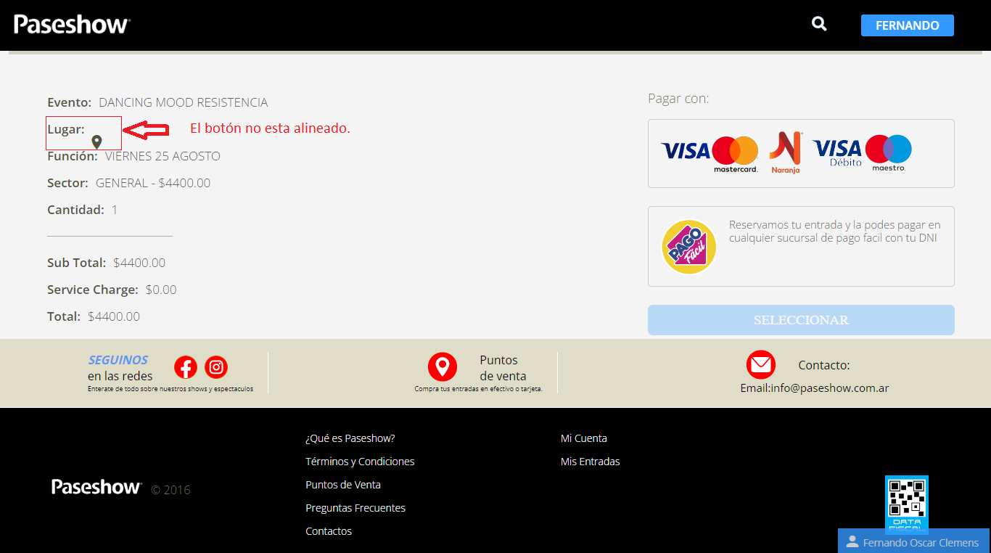
Reporte de errores

ID | RE-002 | Autor | Clemens Fernando Oscar | Fecha | 2023-07-24

Pre requisitos | Sistema Operativo Windows 10 Pro versión 22H2
 | Navegador web Google Chrome versión 113.0.5672.127 (Build oficial) (64 bits)
 | Estar en el home de la página https://www.paseshow.com.ar/ con usuario válido logueado.
 | usuario: Fernando - clave: 123456abc

Titulo | Boton con margenes erroneos
Descripción | El boton "Lugar" en la interfaz de formas de pago no tiene margen con texto inferior (no esta centrado).

Pasos | 1- tipear en el buscador "Dancing Mood" y realizar la busqueda, seleccionar evento.
 | 2- completar la solicitud de 1 entrada para la única función de forma correcta. Click en "comprar"

Resultado Esperado | Dirigirnos a la vista de compra con el detalle del pedido ordenado y el formulario de formas de pago.
Resultado Obtenido | Nos dirigimos al lugar correcto, pero se observa un error visual en el detalle del pedido, especificamente el boton "Lugar"

Tipo de defecto | Visual
Criticidad | Baja
Frecuencia | Todo el tiempo

Pruebas - imágenes

RE-003
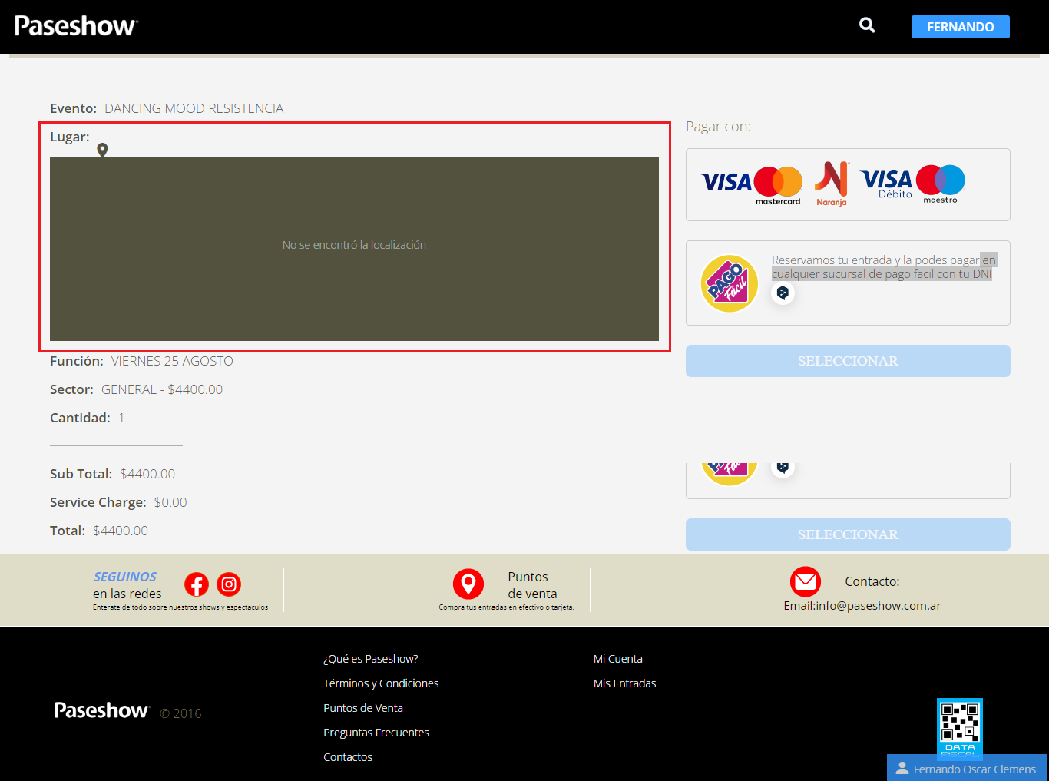
Reporte de errores

ID | RE-003 | Autor | Clemens Fernando Oscar | Fecha | 2023-07-24

Pre requisitos | Sistema Operativo Windows 10 Pro versión 22H2
 | Navegador web Google Chrome versión 113.0.5672.127 (Build oficial) (64 bits)
 | Estar en el home de la página https://www.paseshow.com.ar/ con usuario válido logueado.
 | usuario: Fernando - clave: 123456abc

Titulo | Fallo en el servicio de localización del evento.
Descripción | Al hacer click en el boton de "Lugar" para ver la localización del evento, no funciona.

Pasos | 1- tipear en el buscador "Dancing Mood" y realizar la busqueda, seleccionar evento.
 | 2- completar la solicitud de 1 entrada para la única función de forma correcta. Click en "comprar"
 | 3- En la vista de compra, click en el boton de "Lugar" en el detalle izquierdo.

Resultado Esperado | Se despliega una ventana con la ubicación del lugar del evento en Google Maps.
Resultado Obtenido | Se despliega una ventana con la leyenda "no se encontró la localización", no funciona.

Tipo de defecto | Funcional
Criticidad | Moderada
Frecuencia | Todo el tiempo

Pruebas - imágenes

RE-004
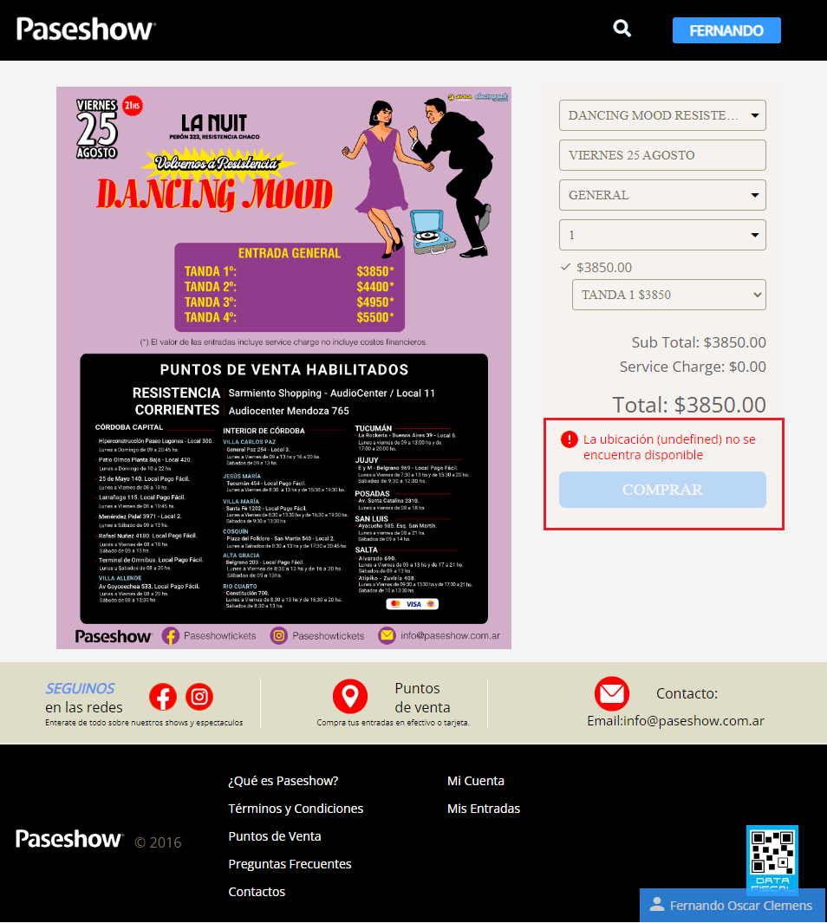
Reporte de errores

ID | RE-004 | Autor | Clemens Fernando Oscar | Fecha | 2023-07-24

Pre requisitos | Sistema Operativo Windows 10 Pro versión 22H2
 | Navegador web Google Chrome versión 113.0.5672.127 (Build oficial) (64 bits)
 | Estar en el home de la página https://www.paseshow.com.ar/ con usuario válido logueado.
 | usuario: Fernando - clave: 123456abc

Titulo | Error de validación al intentar comprar una entrada
Descripción | Con el formulario completo de forma correcta, al intentar comprar aparece un aviso de error tipo "undefined"

Pasos | 1- tipear en el buscador "Dancing Mood" y realizar la busqueda, seleccionar evento.
 | 2- completar la solicitud de 1 entrada para la única función de forma correcta. Click en "comprar"

Resultado Esperado | Dirigirnos a la vista de compra con el detalle del pedido y las formas de pago.
Resultado Obtenido | se deshabilita el boton "comprar" y sale un aviso "la ubicación (undefined) no se encuentra disponible", no continúa a la compra.

Tipo de defecto | Funcional
Criticidad | Alta
Frecuencia | Todo el tiempo

Pruebas - imágenes

RE-005
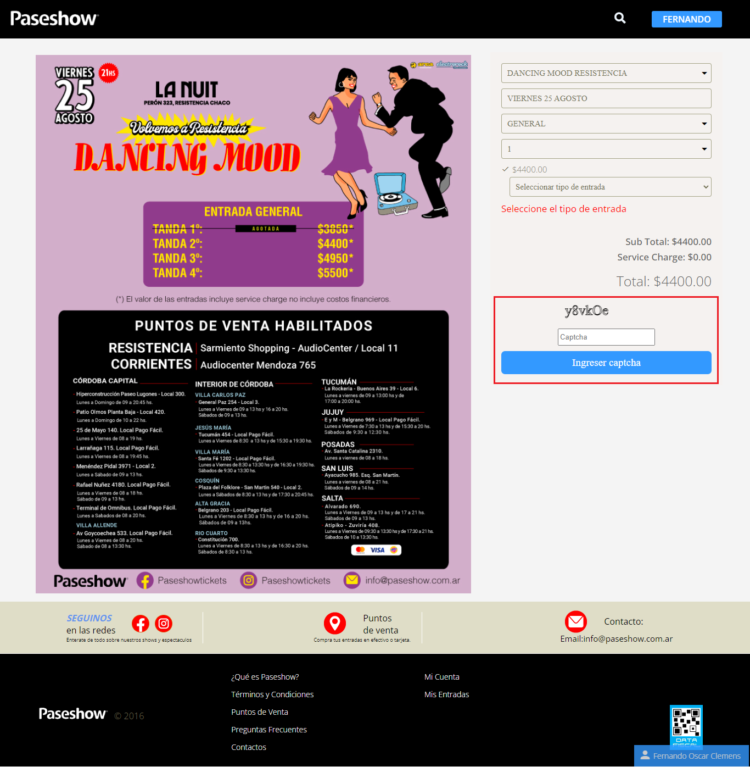
Reporte de errores

ID | RE-005 | Autor | Clemens Fernando Oscar | Fecha | 2023-07-24

Pre requisitos | Sistema Operativo Windows 10 Pro versión 22H2
 | Navegador web Google Chrome versión 113.0.5672.127 (Build oficial) (64 bits)
 | Estar en el home de la página https://www.paseshow.com.ar/ con usuario válido logueado.
 | usuario: Fernando - clave: 123456abc

Titulo | Error de tipeo
Descripción | El boton para ingresar el captcha de seguridad tiene un error de tipeo

Pasos | 1- tipear en el buscador "Dancing Mood" y realizar la busqueda, seleccionar evento.

Resultado Esperado | Dirigirnos a la vista con el detalle del evento y formulario para pedir entradas.
Resultado Obtenido | Nos dirigimos al lugar correcto. Se observa un error visual en la leyenda del boton para ingresar el captcha de seguridad "Ingreser Captcha"

Tipo de defecto | Visual
Criticidad | Baja
Frecuencia | Todo el tiempo

Pruebas - imágenes

